Blad1
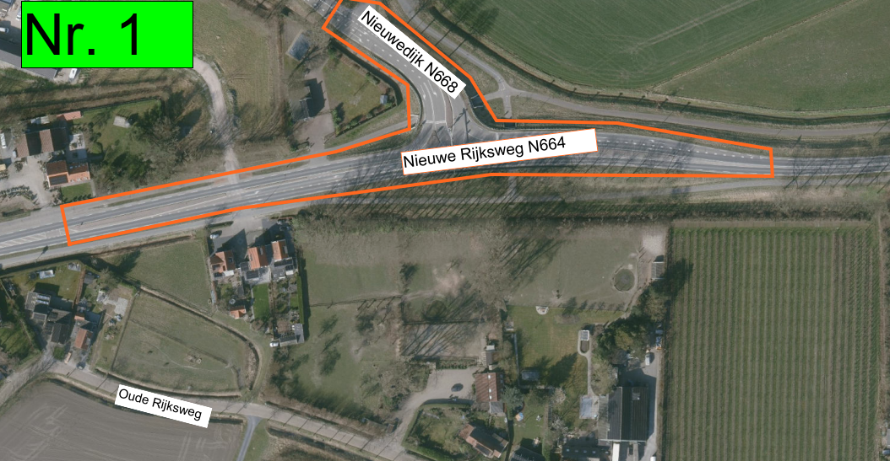
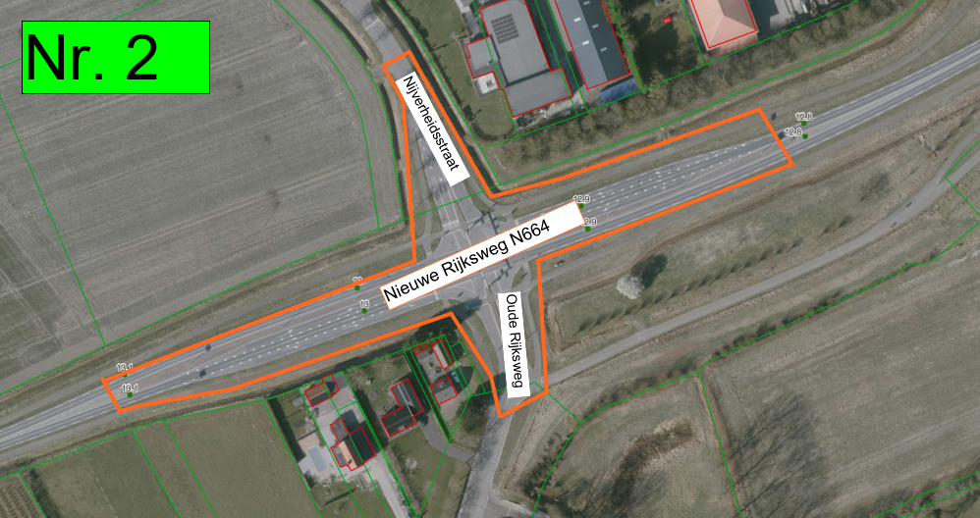
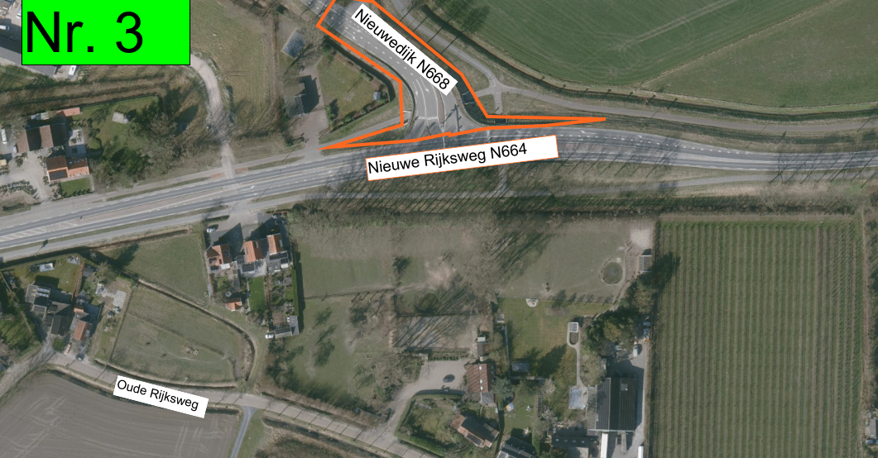
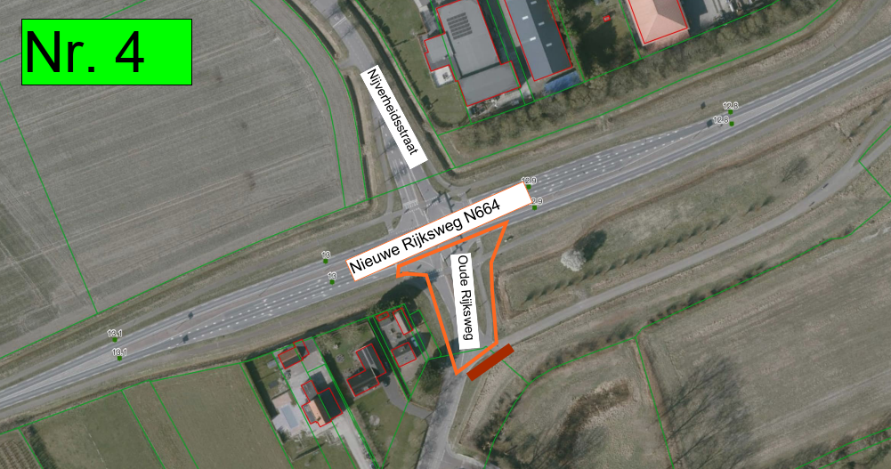
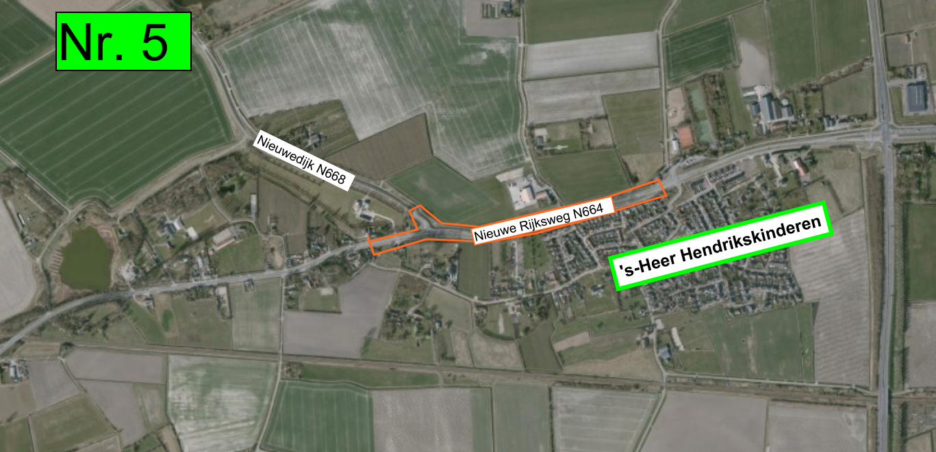
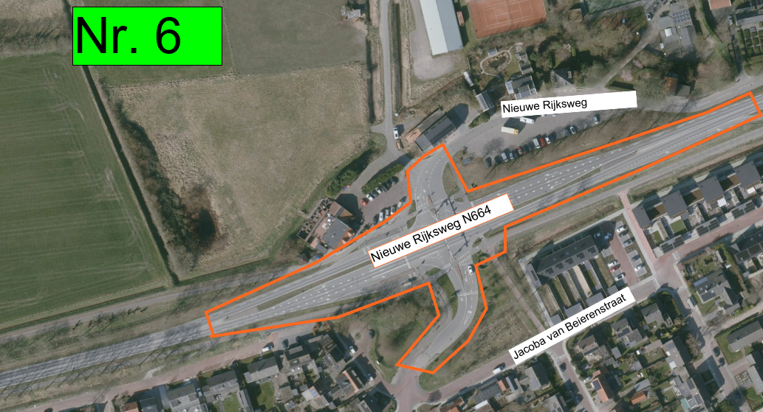
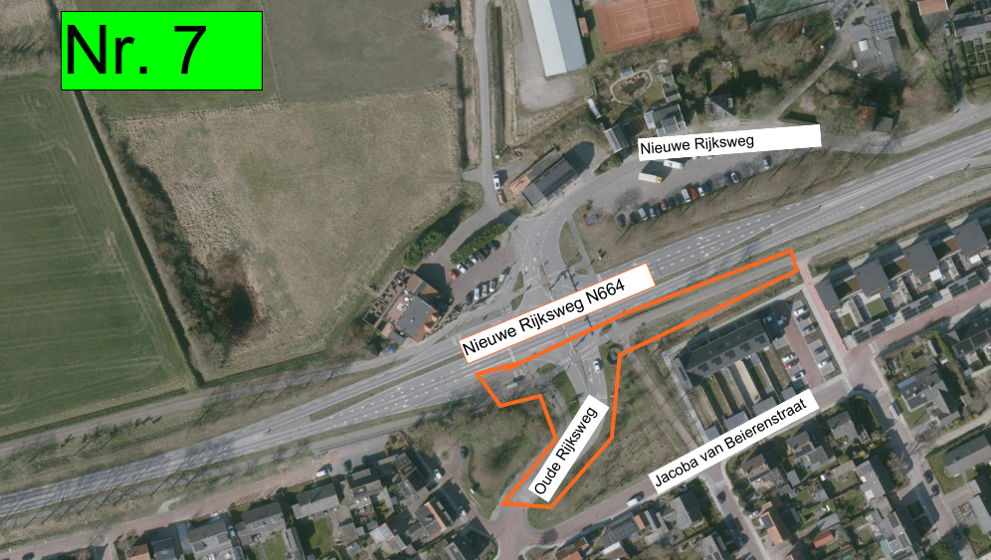
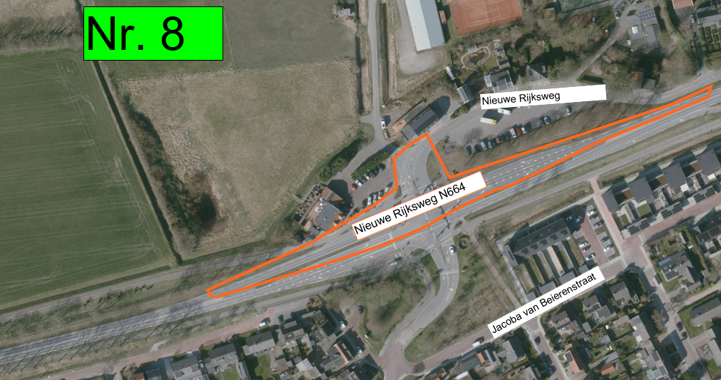
Wegafsluitingen N664

TRUE | Nummer kaartje | Datum begin | Begintijd | Datum einde | Eindtijd

Kruising Nieuwe Rijksweg (N664)/Nieuwedijk(N668) | 1 | 2026-09-08 | 21.00 uur | 2026-09-09 | 7.00 uur

Kruising Nieuwe Rijksweg (N664)/ Oude Rijksweg/Nijverheidsstraat 's-Heer Arendskerke | 2 | 2026-09-08 | 21.00 uur | 2026-09-09 | 7.00 uur

Nieuwedijk(N668) aansluiting op N664 | 3 | 2026-09-08 | 21.00 uur | 2026-09-19 | 19.00 uur

Oude Rijksweg (aansluiting op N664)'s-Heer Arendskerke | 4 | 2026-09-08 | 21.00 uur | 2026-09-26 | 19.00 uur

Kruising Nieuwe Rijksweg (N664)/Nieuwedijk(N668) tot kruising N664/Oude Rijksweg/Nieuwe Rijksweg 's-Heer Hendrikskinderen | 5 | 2026-09-18 | 19.00 uur | 2026-09-19 | 19.00 uur

Kruising N664/Oude Rijksweg/Nieuwe Rijksweg 's-Heer Hendrikskinderen | 6 | 2026-09-20 | 22.00 uur | 2026-09-21 | 6.00 uur

Nieuwe Rijksweg aansluiting op N664 's-Heer Hendrikskinderen | 7 | 2026-09-20 | 22.00 uur | 2026-10-03 | 19.00 uur

Kruising Nieuwe Rijksweg (N664)/ Oude Rijksweg/Nijverheidsstraat 's-Heer Arendskerke | 2 | 2026-09-25 | 19.00 uur | 2026-09-26 | 19.00 uur

Oude Rijksweg aansluiting op N664 's-Heer Hendrikskinderen | 8 | 2026-09-28 | 7.00 uur | 2026-10-03 | 19.00 uur

Kruising N664/Oude Rijksweg/Nieuwe Rijksweg 's-Heer Hendrikskinderen | 6 | 2026-10-02 | 19.00 uur | 2026-10-03 | 19.00 uur

